表紙
◆ 「エクセルファイル」と「ＰＤＦファイル」の２つをお送りください。
◆PDFにした際、文字や図が枠内に収まっていることを確認してください。
◆薄緑色の欄は全て記入してください。記入すると薄緑色が白くなります。
第36回 アイデア対決・全国高等専門学校 ロボットコンテスト２０２３

アイデアシート

高専名 |  |  |  | 神戸市立高専

キャンパス名

チーム名（AorB） |  |  |  | Bチーム

指導教員
 | 氏名 |  | 清水俊彦

 | 所属（学科） |  | 機械工学科

 | 電話番号 |  | 078-795-3223

 | E-mail |  | ts8@kobe-kosen.ac.jp

チームリーダー
 | 氏名 |  | 石坂孝一

 | 学科・学年 |  | 機械工学科・4年

◆ 必ず提出日を記入してください。
 |  | 6 | 月 | 27 | 日版 / 提出 １ 回目

(1) チーム情報
(1) チーム情報 （ページ追加不可）

＜チーム構成＞ |  | ※人数はA・Bチーム別々に記入してください！
 | ２年 | ３年 | ４年 |  | ５年 | 合計
4 | 1 | 3 | 2 |  | 0 | 10

所属する学科/コース
機械工学科 |  |  |  | 電気工学科
電子工学科

◆【アピールポイント】みなさんが力を入れているアイデアのポイントや、
特に注目してもらいたいことなどを自由に記載してください！
＜アイデアのアピールポイント＞
周回最速を目指すためのアイディアを考えました。移動速度とフルーツの回収速度の両方を成り立たせるためにロボットの真ん中の部分がロープを越える際に段階的に分離していく「ハラキリ機構」を開発しました。これによりロボットの上部に回収機構を搭載することが出来、フルーツの回収効率も上げられるようにしています。角材を越える際にもエアシリンダの速い直動運動によって車輪を持ち上げロボットの速度を落とさずにコースを駆け回れるようにしています。ロボットの移動にはメカナムホイールを採用しており、直進方向には速く、相手がどのような動きをしても柔軟に対応できるようにしています。

＜チームの目標＞
「周回最速」 ルール発表当初からロボットに必要な要素を考えた結果、周回速度が重要な要素であると認識しました。そこでチームの目標を周回速度を限界まで突き詰めることにより、フルーツをどのチームよりも先に回収することを目指しました。 相手ロボットに左右されない圧倒的な速さで確実な勝利を目指します。

（2）ロボットスペック表①
◆ロボットの説明は「（2）スペック表①」・「（2）詳細図②」・「（2）機構説明③」が１セットです。
◆ アイデアシートは１５ページ程度にまとめること！（表紙も含む）
◆サイズと重量の値を記載した時にセルが赤くなった場合はサイズオーバーです。もう一度ルー
ルブックを確認して下さい。
※他のセルからコピペすると制限値も変更になりますのでコピペしないでください。
◆最大展開サイズが、縦800mm×横800mm×高1600mm以下に収まること。
◆計量・計測については、全てのロボットの底面が床に付いた状態でこのサイズを満たすこと。
(2－１) ロボットスペック表① （ページ追加不可）

ロボット名「しゃなつね」

サイズ | 縦 |  | 横 |  |  | 高さ
最大展開サイズ 800×800×1600以下 | 800 | mm | 800 |  | mm | 1600 |  | mm
重 量 30kg以下 | 30 | ㎏ |  |  |  | kg | (30kg以下） |  | 30
◆【動力】・何をどれだけ使用するかを記載
例）12Vバッテリー×２本、圧縮空気エアタンク10L×1本
◆ 【コントロール方法】例）無線 ○○社製無線コントローラー, 例）有線, 例）自動
◆ 【無線（名称）】例）Xbee-PRO
◆ 【帯域】例）2.45GHz
◆ 【技適】例）005ＮＹＣＡ0378
総務省技適検索：https://www.tele.soumu.go.jp/giteki/SearchServlet?pageID=js01
移動方法 | メカナムホイール
動 力 | 24Vバッテリー×2 圧縮空気エアタンク 705cc×20本

コントロール方法 | 手動
無線（名称） | FEP01 |  |  | 帯域 |  | 920MHz
技適番号 | 001-A11788
総務省技適検索 | https://www.tele.soumu.go.jp/giteki/SearchServlet?pageID=js01

（２）ロボット詳細図②
(2－1) ロボット詳細図（三面図）② （ページ追加不可）

正面図
展開なし
ロボット名 「しゃなつね」
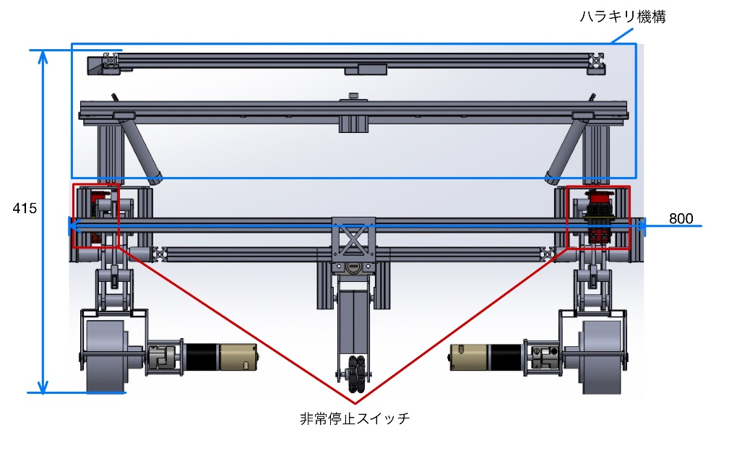 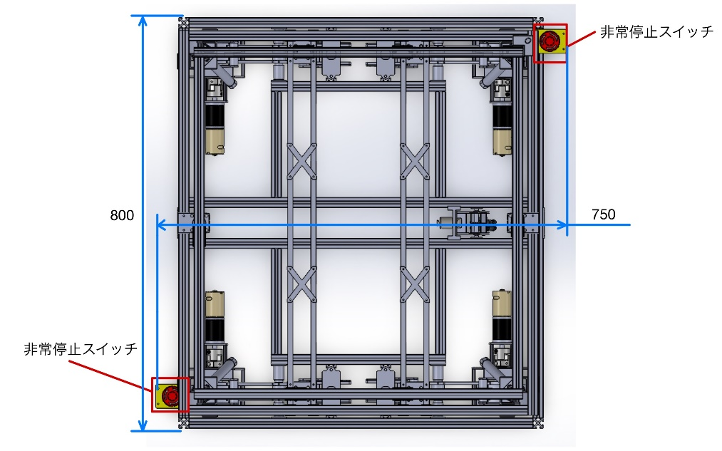 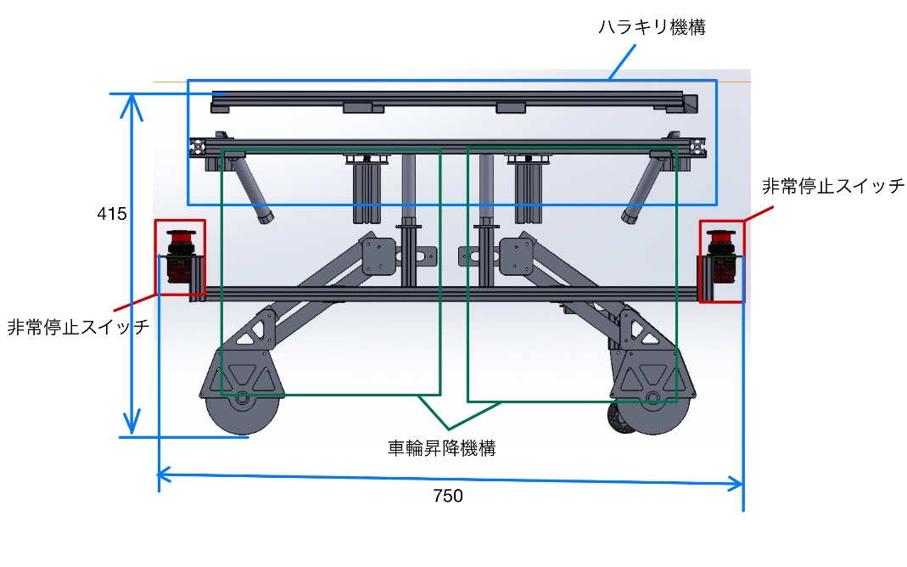

◆ ロボットの特徴や機構を説明するために必要な図面を作成すること。
（正面図、上面図、側面図など）
※ロボットが展開する場合は、展開前・展開後とわかるように記載してください。
◆ 必ず寸法と機構の場所、名前を記載すること。「非常停止スイッチ」を記載すること。
◆ どうしても、手書きの場合は、濃く丁寧に書くこと

上面図

右側面図

（２）ロボット機構説明③
(2－1) ロボット機構説明③ （ページを追加する場合はタブを右クリックしてコピーして下さい）

ハラキリ機構
ロボット名 「しゃなつね」
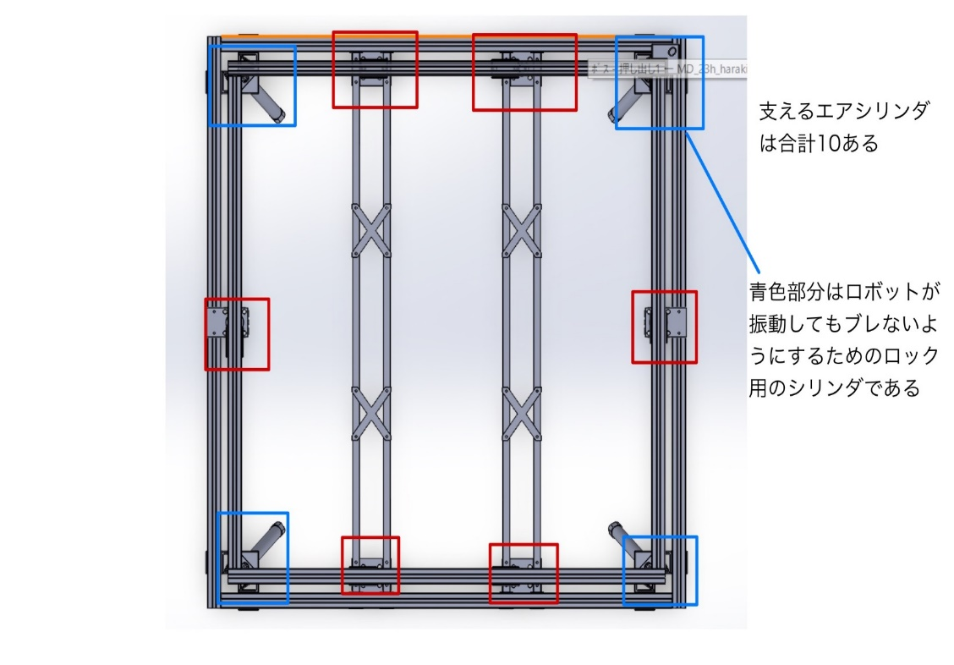 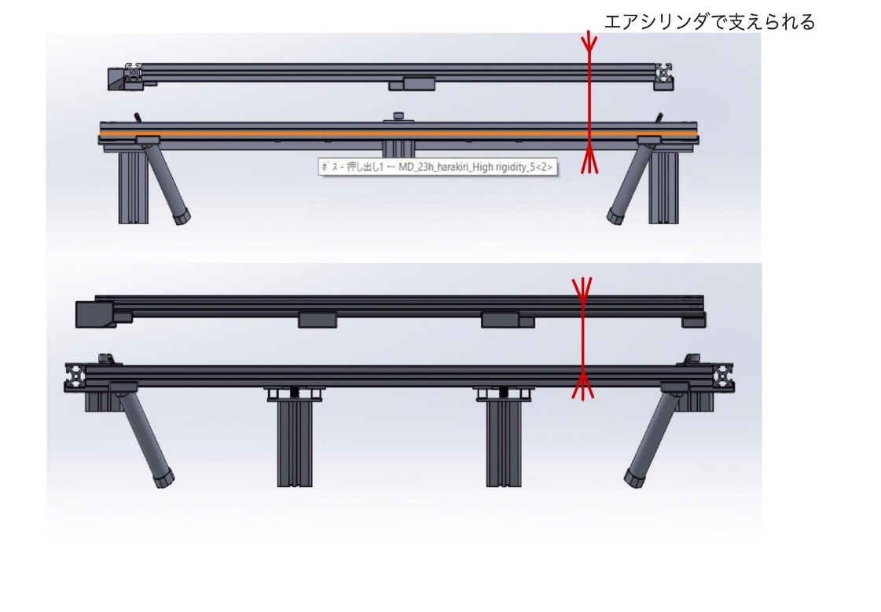
◆ 複数ページにわたってもかまわない。その場合はシートをコピーして使うこと。

ハラキリ機構の上部に地上から高さ1600mの塔が立ち、さらにその上部にお助けアイテムが付きます

（２）ロボット機構説明④
(2－1) ロボット機構説明③ （ページを追加する場合はタブを右クリックしてコピーして下さい）

車輪昇降機構
ロボット名 「しゃなつね」
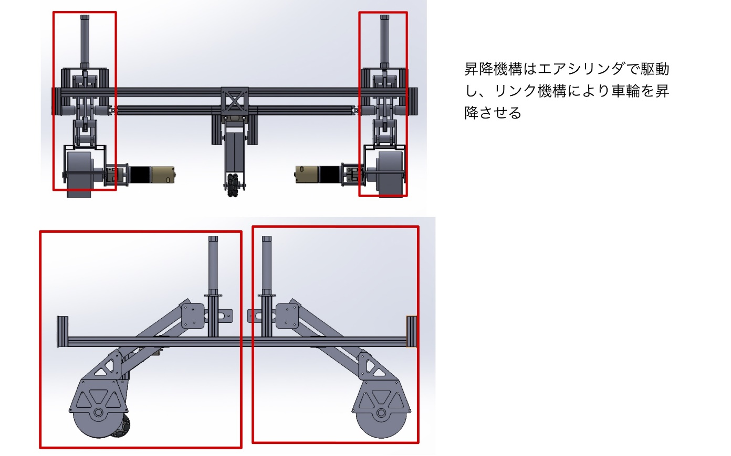 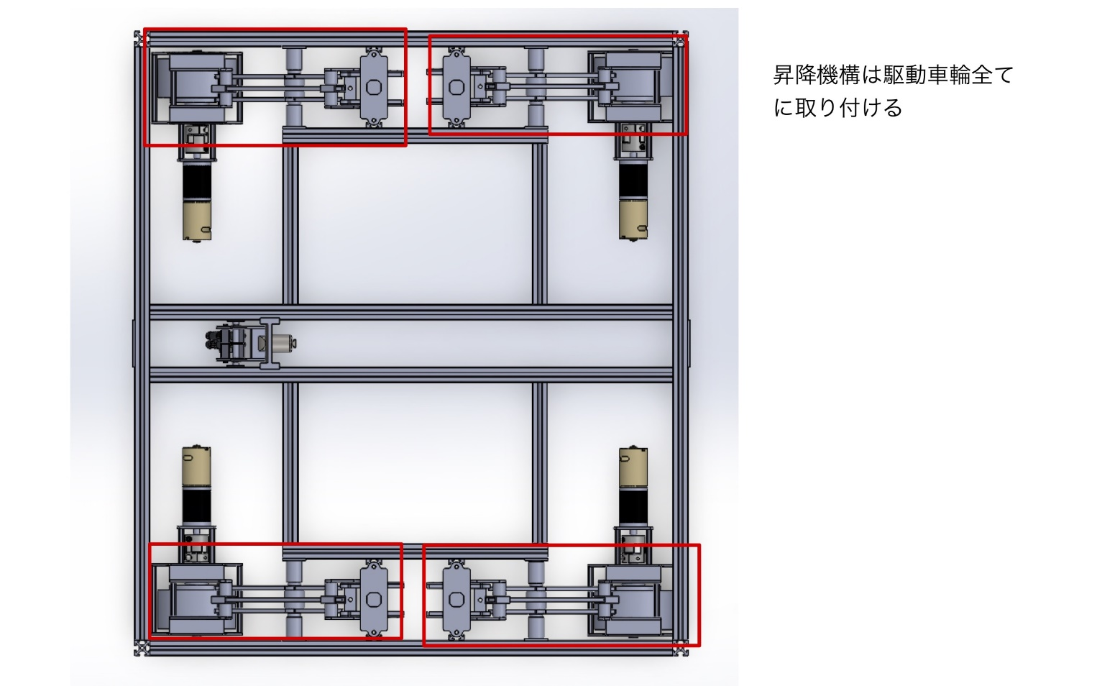
◆ 複数ページにわたってもかまわない。その場合はシートをコピーして使うこと。

（3）お助けアイテム
（３）お助けアイテム
※最終エントリーまでに必ずお助けアイテムを使っている動画を事務局に提出すること。 確認が必要であればいつでも提出していただいて結構です。
写真または詳細設計図 | サイズ（3辺の記入）
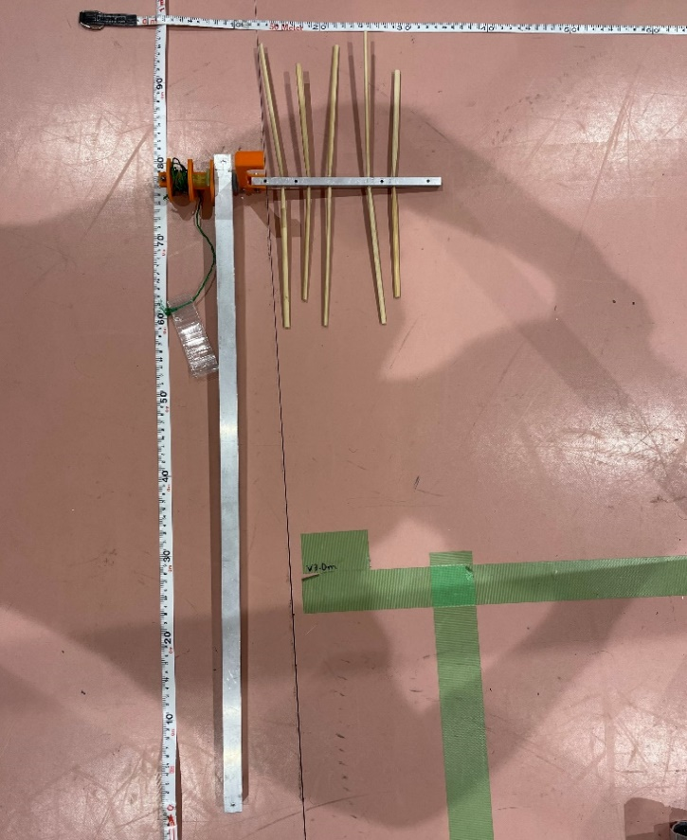 | 縦 | 95 | mm
◆ お助けアイテムの写真を貼り付けてください。
◆ 枠内にサイズと重量を記入してください。
 | 横 | 32 | mm
 | 高さ | 20 | mm
 | 数 | 3 | 個
 | 総重量 | 1 | kg

お助けアイテムの使い方
センターゾーンでは、ロボットから動力を伝達し、桑の形をしている部分を回し、Sカン部からフルーツを回収する 周辺コースでは桑部分を回転させずに固定した状態でロボットを前進させて少々クリップを引っ張りながらフルーツを回収する

(４) スケジュール
（４） スケジュール
ルール発表～5月12日(金)・・・アイディア出し 5月13日(土)～6月19日(月)・・・試作期間 5月24日(水)～6月6日(火)・・・前期中間試験 6月30日(金)・・・「アイデアシート」「エントリーシート」「地区大会参加申し込み」「安全対策チェックシート①」提出締め切り 7月上旬・・・試作機完成、試運転開始 7月20日(木)～8月4日(金)・・・前期定期試験 8月12日(木)～9月10日(日)・・・夏季休業、試作機改良 8月28日(月）・・・「エントリーシート」・「アイデアシート（最終版）」提出締め切り 9月27日(水）・・・「チーム紹介シート」・「安全対策チェックシート②」提出締め切り 10月8日(日）・・・近畿地区大会

◆ アイデア立案から地区大会本番までのロボット製作スケジュールを記入してください。
◆ テスト期間など、ロボット製作に影響のある学内行事スケジュールも反映させてください。
◆ 以下の日程を前提として、スケジュールを作成してください。
◆ 書式は自由ですが１ページにおさめてください。
６月３０日（金）・・・「アイデアシート」・「安全対策チェックシート①」提出締め切り
８月２８日（月）・・・「エントリーシート」・「アイデアシート（最終版）」提出締め切り
９月２０日（水）から・・・各地区ごと「チーム紹介シート」・「安全対策チェックシート②」提出締め切り
１０月１日（日）から・・各地区ごと地区大会実施

(５) チェック項目
（５） チェック項目
・ 提出前に必ず下記の項目を指導教員と確認してください。 ・ 確認後、チームリーダーと指導教員の名前を入力し、提出すること。 （チェック欄と名前の記入がないものは再提出となります！）

チェック項目 |  |  | チェック欄 （○×で記載）
再度、アイデアシートを見直して、確認してください！ |  |  | チーム リーダー | 指導教員

① ロボットのサイズや重量など、ルールを守っているか？ スペック表で赤い塗りつぶしがないか？ |  |  | ○ | ○

② 図は第三者から見て分かりやすく書けているか？ |  |  | ○ | ○
◆ 「エクセルファイル」と「ＰＤＦファイル」の２つをお送りください。
A４シートへ印刷して、印刷ずれが無いことを確認して下さい。
◆ エクセルファイルはシートごとにわかれている状態でかまいません。
ＰＤＦファイルは、エクセルのシートをすべて選択した状態で「名前を付けて保存」を選び
ＰＤＦファイルに変換してください。
③ アイデアやロボットの機構について、一連の流れで分かりやすく 記載できているか？ |  |  | ○ | ○

④ 安全対策を練っているか？ |  |  | ○ | ○

⑤ ロボットの装飾は既存のキャラクターなど、 著作権を侵害していないか？ |  |  | ○ | ○

⑥ 使用する無線は電波法に則っているか？ |  |  | ○ | ○

⑦ 非常停止スイッチ（自動ロボットの遠隔停止を含む）は、 ルールブックの仕様に則っているか？ |  |  | ○ | ○

⑧ 安全対策チェックシートの記載は忘れていないか？ |  |  | ○ | ○

⑨ 作成したスケジュールに無理はないか？ |  |  | ○ | ○

⑩ A・Bチームのロボットが同じアイデアになっていないか？ チームリーダーが確認できない場合、指導教員が確認してください |  |  | ○ | ○

チェック欄を確認した後に、
氏名を入力してください。
 | チームリーダー
 | 氏名 | 石坂 孝一

 | 指導教員
 | 氏名 | 清水 俊彦

